Hoja1
NASA7 8Kb Directa | Aciertos | Fallos |  | UCOMP 8Kb Directa | Aciertos | Fallos | Nombre | Tamaño | Fallo %
Numero | 1778 | 77 |  | Numero | 2654 | 79 | NASA7 Directa | 8Kb | 4.15
Frecuencia(%) | 95.85 | 4.15 |  | Frecuencia(%) | 97.11 | 2.89 | NASA7 Directa | 16Kb | 3.94
 |  |  |  |  |  |  | UCOMP Directa | 8Kb | 2.89
NASA7 16Kb Directa | Aciertos | Fallos |  | UCOMP 16Kb Directa | Aciertos | Fallos | UCOMP Directa | 16Kb | 1.79
Numero | 1782 | 73 |  | Numero | 2684 | 49 | NASA7 T.aso. FIFO | 8Kb | 3.23
Frecuencia(%) | 96.06 | 3.94 |  | Frecuencia(%) | 98.21 | 1.79 | NASA7 T.aso. FIFO | 16Kb | 2.96
 |  |  |  |  |  |  | UCOMP T.aso. FIFO | 8Kb | 1.9
 |  |  |  |  |  |  | UCOMP T.aso. FIFO | 16Kb | 1.79
NASA7 8Kb T.aso. FIFO | Aciertos | Fallos |  | UCOMP 8Kb T.aso. FIFO | Aciertos | Fallos
Numero | 1795 | 60 |  | Numero | 2681 | 52
Frecuencia(%) | 96.77 | 3.23 |  | Frecuencia(%) | 98.1 | 1.9

NASA7 16Kb T.aso. FIFO | Aciertos | Fallos |  | UCOMP 16Kb T.aso. FIFO | Aciertos | Fallos
Numero | 1800 | 55 |  | Numero | 2684 | 49
Frecuencia(%) | 97.04 | 2.96 |  | Frecuencia(%) | 98.21 | 1.79

P |  | C
 | 8 |  | 32
 | 256 |  | 8
 | 2097.. |  | Dire
 | 256
 | 512

NASA7 8Kb T.aso. FIFO | Aciertos | Fallos |  | NASA7 8Kb T.aso. LRU | Aciertos | Fallos
Numero | 1795 | 60 |  | Numero | 1798 | 57
Frecuencia(%) | 96.77 | 3.23 |  | Frecuencia(%) | 96.93 | 3.07

NASA7 8Kb T.aso. Ale | Aciertos | Fallos |  | NASA7 8Kb T.aso. LFU | Aciertos | Fallos
Numero | 1791 | 64 |  | Numero | 1794 | 61
Frecuencia(%) | 96.55 | 3.45 |  | Frecuencia(%) | 96.71 | 3.29

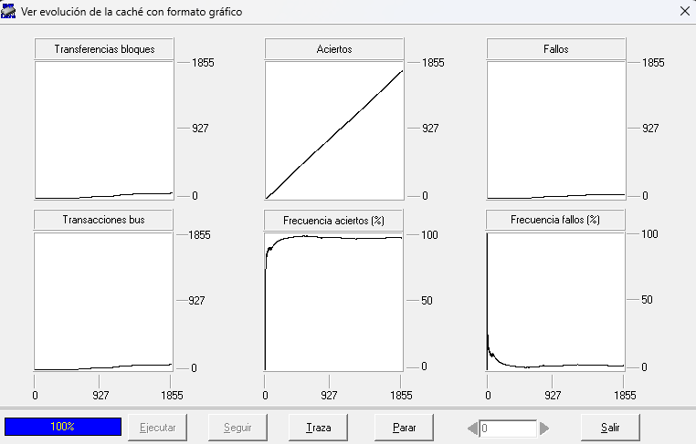

1
Directa |  |  |  | Tot. Asoc. FIFO

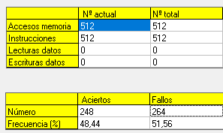
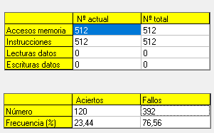

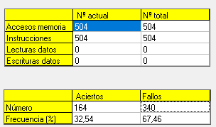
3
Asc FIFO
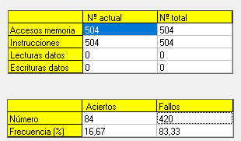
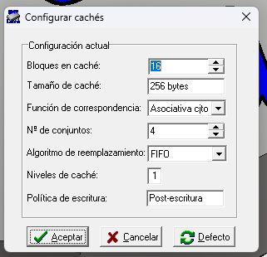

2
FIFO |  |  |  | LRU

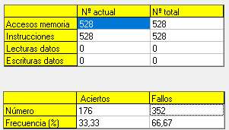

 |  |  |  |  |  |  |  |  | Posición | Traza
 |  |  |  |  |  |  |  |  | 0 | -
 |  |  |  |  |  |  |  |  | 1
 |  |  |  |  |  |  |  |  | 2
 |  |  |  |  |  |  |  |  | 3
 |  |  |  |  |  |  |  |  | 4
 |  |  |  |  |  |  |  |  | 5
 |  |  |  |  |  |  |  |  | 6
 |  |  |  |  |  |  |  |  | 7
 |  |  |  |  |  |  |  |  | 8
 |  |  |  |  |  |  |  |  | 9
 |  |  |  |  |  |  |  |  | 10
 |  |  |  |  |  |  |  |  | 11
 |  |  |  |  |  |  |  |  | 12
 |  |  |  |  |  |  |  |  | 13
 |  |  |  |  |  |  |  |  | 14
 |  |  |  |  |  |  |  |  | 15

